Datos personales
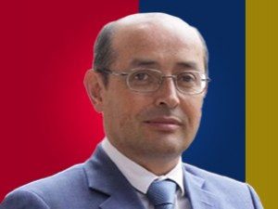

Nombres: | José Pablo
Apellidos: | Burbano Serrano
Facebook: | https://www.facebook.com/JosePabloBurbanoS/
Twitter: | @PabloBurbanoS
Descripción:

